Tabelle1
Platzierungen |  |  |  |  |  |  |  |  |  |  |  |  | Teilnehmer | Berechnung mit
8. Competition |  | Bestleistungen |  |  |  |  |  |  |  |  |  |  | 16 | mind. 16 Teilnehmer
2018-04-06 |  | LfdNr. | Name, Vorname | High Score 180 / 171 | Short Leg | High Finish | Wertung: |  | Platzie-rungen | Gast | Name | Sonder-punkte | Punkte Comp. | Gesamt-Punkte | Punktevergabe
1. | Gug |  | Hubsi |  | 2x18, 2x20, 1x21 | 170 | 1. Platz | +2 Punkte | 1. |  | Gug | 6 | 16 | 24 | 1. Platz | 100 Punkte
2. | Hubsi |  | Gug | 1 | 1x17, 1x18, 2x19, 1x20 |  | 2. Platz | +1 Punkt | 2. |  | Hubsi | 6 | 15 | 22 | 2. Platz | 80 Punkte
3. | Marcus |  | Dani |  | 1x17, 1x19, 1x20, 1x21 |  | High Score (180/171) | 1 Zusatzpunkt | 3. |  | Marcus |  | 14 | 14 | 3. Platz | 60 Punkte
3. | Peter |  | Hermann |  |  | 106 | High Finish | 1 Zusatzpunkt | 3. |  | Peter |  | 14 | 14 | 4. Platz | 40 Punkte
5. | Torsten |  |  |  |  |  | Short Leg | 1 Zusatzpunkt | 5. |  | Torsten |  | 12 | 12 | 5.+ 6. Platz | 30 Punkte
5. | Dani |  |  |  |  |  |  |  | 5. |  | Dani | 4 | 12 | 16 | 7.+ 8. Platz | 20 Punkte
5. | Hermann |  |  |  |  |  | Evtl. zukünftig |  | 5. |  | Hermann | 1 | 12 | 13 | 9.- 12. Platz | 10 Punkte
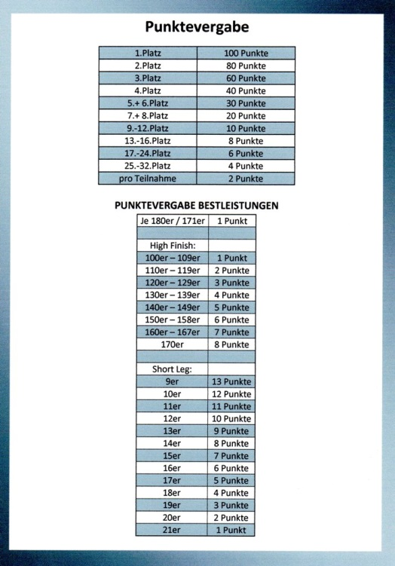
5. | Markus |  |  |  |  |  |  |  | 5. |  | Markus |  | 12 | 12 | 13.- 16. Platz | 8 Punkte
9. | Heike |  |  |  |  |  |  |  | 9. |  | Heike |  | 8 | 8 | 17.- 24. Platz | 6 Punkte
9. | Helle |  |  |  |  |  |  |  | 9. |  | Helle |  | 8 | 8 | 25.- 32. Platz | 4 Punkte
9. | Julia |  |  |  |  |  |  |  | 9. |  | Julia |  | 8 | 8 | pro Teilnahme | 2 Punkte
9. |  |  |  |  |  |  |  |  | 9. |  |  |  | 8 | 8
13. |  |  |  |  |  |  |  |  | 13. |  |  |  | 4 | 4 | Punktevergabe Bestleistungen
13. |  |  |  |  |  |  |  |  | 13. |  |  |  | 4 | 4 | je 180er / 171er | 1 Punkte
13. |  |  |  |  |  |  |  |  | 13. |  |  |  | 4 | 4
13. |  |  |  |  |  |  |  |  | 13. |  |  |  | 4 | 4 | High Finish:
17. |  |  |  |  |  |  |  |  | 17. |  |  |  | 0 | 0 | 100er - 109er | 1 Punkte
17. |  |  |  |  |  |  |  |  | 17. |  |  |  | 0 | 0 | 110er - 119er | 2 Punkte
17. |  |  |  |  |  |  |  |  | 17. |  |  |  | 0 | 0 | 120er - 129er | 3 Punkte
17. |  |  |  |  |  |  |  |  | 17. |  |  |  | 0 | 0 | 130er - 139er | 4 Punkte
17. |  |  |  |  |  |  |  |  | 17. |  |  |  | 0 | 0 | 140er - 149er | 5 Punkte
17. |  |  |  |  |  |  |  |  | 17. |  |  |  | 0 | 0 | 150er - 158er | 6 Punkte
17. |  |  |  |  |  |  |  |  | 17. |  |  |  | 0 | 0 | 160er - 167er | 7 Punkte
17. |  |  |  |  |  |  |  |  | 17. |  |  |  | 0 | 0 | 170er | 8 Punkte

 |  |  |  |  |  |  |  |  | bei vorzeitigem Beenden der Competition |  |  |  |  |  | Short Leg:
 |  |  |  |  |  |  |  |  | mit Information und mit Weiterkommen in die nächste Runde |  |  |  |  | 1 Zusatzpunkt | 9er | 13 Punkte
 |  |  |  |  |  |  |  |  |  |  |  |  |  |  | 10er | 12 Punkte
 |  |  |  |  |  |  |  |  |  |  |  |  |  |  | 11er | 11 Punkte
 |  |  |  |  |  |  |  |  |  |  |  |  |  |  | 12er | 10 Punkte
 |  |  |  |  |  |  |  |  |  |  |  |  |  |  | 13er | 9 Punkte
 |  |  |  |  |  |  |  |  |  |  |  |  |  |  | 14er | 8 Punkte
 |  |  |  |  |  |  |  |  |  |  |  |  |  |  | 15er | 7 Punkte
 |  |  |  |  |  |  |  |  |  |  |  |  |  |  | 16er | 6 Punkte
 |  |  |  |  |  |  |  |  |  |  |  |  |  |  | 17er | 5 Punkte
 |  |  |  |  |  |  |  |  |  |  |  |  |  |  | 18er | 4 Punkte
 |  |  |  |  |  |  |  |  |  |  |  |  |  |  | 19er | 3 Punkte
 |  |  |  |  |  |  |  |  |  |  |  |  |  |  | 20er | 2 Punkte
 |  |  |  |  |  |  |  |  |  |  |  |  |  |  | 21er | 1 Punkte

